关系图
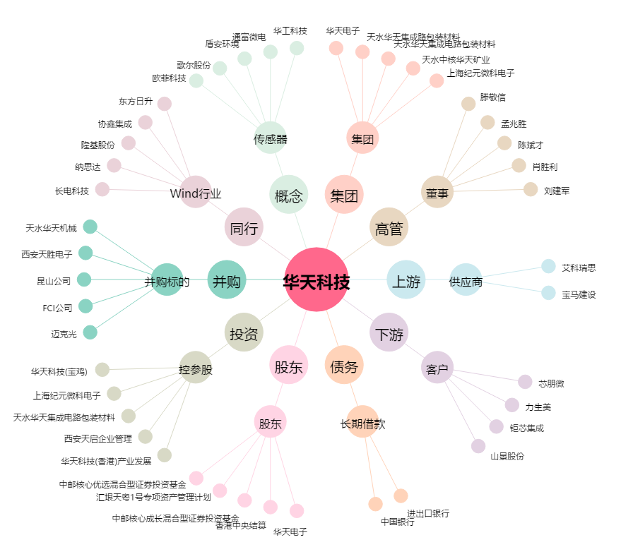
华天科技[002185.SZ] - 关系概览图

